对象
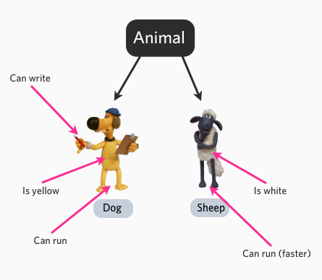
在面向对象的程序设计（英语：Object-oriented programming，缩写：OOP）中，对象是一个由信息及对信息进行处理的描述所组成的整体，是对现实世界的抽象。
在现实世界里我们所面对的事情都是对象，如计算机、电视机、自行车等。
对象的主要三个特性：

对象的行为：可以对 对象施加那些操作，开灯，关灯就是行为。

对象的形态：当施加那些方法是对象如何响应，颜色，尺寸，外型。

对象的表示：对象的表示就相当于身份证，具体区分在相同的行为与状态下有什么不同。

比如 Animal(动物) 是一个抽象类，我们可以具体到一只狗跟一只羊，而狗跟羊就是具体的对象，他们有颜色属性，可以写，可以跑等行为状态。

面向对象内容

类 − 定义了一件事物的抽象特点。类的定义包含了数据的形式以及对数据的操作。

对象 − 是类的实例。

成员变量 − 定义在类内部的变量。该变量的值对外是不可见的，但是可以通过成员函数访问，在类被实例化为对象后，该变量即可称为对象的属性。

成员函数 − 定义在类的内部，可用于访问对象的数据。

继承 − 继承性是子类自动共享父类数据结构和方法的机制，这是类之间的一种关系。在定义和实现一个类的时候，可以在一个已经存在的类的基础之上来进行，把这个已经存在的类所定义的内容作为自己的内容，并加入若干新的内容。

父类 − 一个类被其他类继承，可将该类称为父类，或基类，或超类。

子类 − 一个类继承其他类称为子类，也可称为派生类。

多态 − 多态性是指相同的操作或函数、过程可作用于多种类型的对象上并获得不同的结果。不同的对象，收到同一消息可以产生不同的结果，这种现象称为多态性。

重载 − 简单说，就是函数或者方法有同样的名称，但是参数列表不相同的情形，这样的同名不同参数的函数或者方法之间，互相称之为重载函数或者方法。

抽象性 − 抽象性是指将具有一致的数据结构（属性）和行为（操作）的对象抽象成类。一个类就是这样一种抽象，它反映了与应用有关的重要性质，而忽略其他一些无关内容。任何类的划分都是主观的，但必须与具体的应用有关。

封装 − 封装是指将现实世界中存在的某个客体的属性与行为绑定在一起，并放置在一个逻辑单元内。

构造函数 − 主要用来在创建对象时初始化对象， 即为对象成员变量赋初始值，总与new运算符一起使用在创建对象的语句中。

析构函数 − 析构函数(destructor) 与构造函数相反，当对象结束其生命周期时（例如对象所在的函数已调用完毕），系统自动执行析构函数。析构函数往往用来做"清理善后" 的工作（例如在建立对象时用new开辟了一片内存空间，应在退出前在析构函数中用delete释放）。

下图中我们通过 Car 类 创建了三个对象：Mercedes, Bmw, 和 Audi。

$mercedes = new Car ();
$bmw = new Car ();
$audi = new Car ();

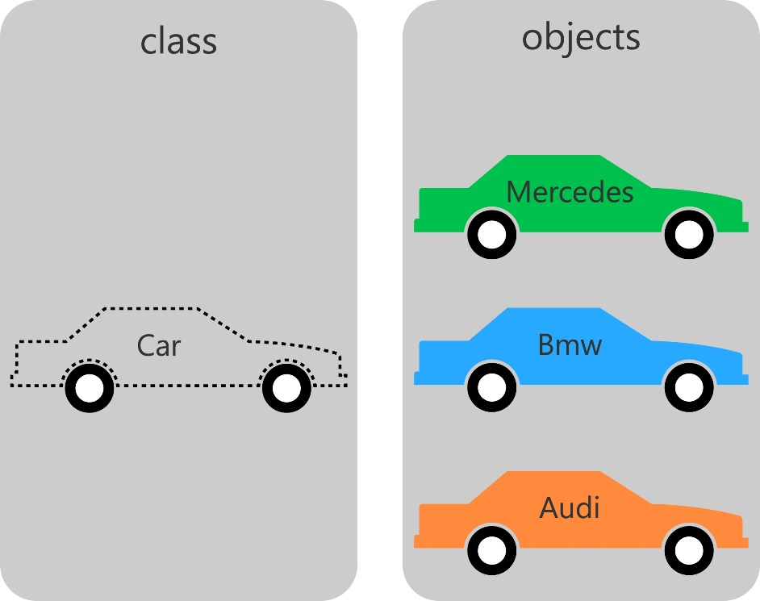

PHP 类定义
PHP 定义类通常语法格式如下：
<?php
class phpClass {
var $var1;
var $var2 = "constant string";

function myfunc ($arg1, $arg2) {
[..]
}
[..]
}
?>
解析如下：

类使用 class 关键字后加上类名定义。

类名后的一对大括号({})内可以定义变量和方法。

类的变量使用 var 来声明, 变量也可以初始化值。

函数定义类似 PHP 函数的定义，但函数只能通过该类及其实例化的对象访问。

实例
<?php
class Site {
/* 成员变量 */
var $url;
var $title;

/* 成员函数 */
function setUrl($par){
$this->url = $par;
}

function getUrl(){
echo $this->url . PHP_EOL;
}

function setTitle($par){
$this->title = $par;
}

function getTitle(){
echo $this->title . PHP_EOL;
}
}
?>
变量 $this 代表自身的对象。
PHP_EOL 为换行符。

PHP 中创建对象
类创建后，我们可以使用 new 运算符来实例化该类的对象：
$php = new Site;
$taobao = new Site;
$google = new Site;
以上代码我们创建了三个对象，三个对象各自都是独立的，接下来我们来看看如何访问成员方法与成员变量。
调用成员方法
在实例化对象后，我们可以使用该对象调用成员方法，该对象的成员方法只能操作该对象的成员变量：
// 调用成员函数，设置标题和URL
$php->setTitle( "php中文网" );
$taobao->setTitle( "淘宝" );
$google->setTitle( "Google 搜索" );

$php->setUrl( 'www.php.cn' );
$taobao->setUrl( 'www.taobao.com' );
$google->setUrl( 'www.google.com' );

// 调用成员函数，获取标题和URL
$php->getTitle();
$taobao->getTitle();
$google->getTitle();

$php->getUrl();
$taobao->getUrl();
$google->getUrl();
完整代码如下：
实例
<?php
class Site {
/* 成员变量 */
var $url;
var $title;

/* 成员函数 */
function setUrl($par){
$this->url = $par;
}

function getUrl(){
echo $this->url . PHP_EOL;
}

function setTitle($par){
$this->title = $par;
}

function getTitle(){
echo $this->title . PHP_EOL;
}
}

$php = new Site;
$taobao = new Site;
$google = new Site;

// 调用成员函数，设置标题和URL
$php->setTitle( "php中文网" );
$taobao->setTitle( "淘宝" );
$google->setTitle( "Google 搜索" );

$php->setUrl( 'www.php.cn' );
$taobao->setUrl( 'www.taobao.com' );
$google->setUrl( 'www.google.com' );

// 调用成员函数，获取标题和URL
$php->getTitle();
$taobao->getTitle();
$google->getTitle();

$php->getUrl();
$taobao->getUrl();
$google->getUrl();
?>

运行实例 »
点击 "运行实例" 按钮查看在线实例
执行以上代码，输出结果为：
php中文网
淘宝
Google 搜索
www.php.cn
www.taobao.com
www.google.com

PHP 构造函数
构造函数 ，是一种特殊的方法。主要用来在创建对象时初始化对象， 即为对象成员变量赋初始值，总与new运算符一起使用在创建对象的语句中。
PHP 5 允行开发者在一个类中定义一个方法作为构造函数，语法格式如下：
void __construct ([ mixed $args [, $... ]] )
在上面的例子中我们就可以通过构造方法来初始化 $url 和 $title 变量：
function __construct( $par1, $par2 ) {
$this->url = $par1;
$this->title = $par2;
}
现在我们就不需要再调用 setTitle 和 setUrl 方法了：
实例
<?php
class Site {
/* 成员变量 */
var $url;
var $title;

function __construct( $par1, $par2 ) {
$this->url = $par1;
$this->title = $par2;
}
/* 成员函数 */
function setUrl($par){
$this->url = $par;
}

function getUrl(){
echo $this->url . PHP_EOL;
}

function setTitle($par){
$this->title = $par;
}

function getTitle(){
echo $this->title . PHP_EOL;
}
}

$php = new Site('www.php.cn', 'php中文网');
$taobao = new Site('www.taobao.com', '淘宝');
$google = new Site('www.google.com', 'Google 搜索');

// 调用成员函数，获取标题和URL
$php->getTitle();
$taobao->getTitle();
$google->getTitle();

$php->getUrl();
$taobao->getUrl();
$google->getUrl();
?>

运行实例 »
点击 "运行实例" 按钮查看在线实例

析构函数
析构函数(destructor) 与构造函数相反，当对象结束其生命周期时（例如对象所在的函数已调用完毕），系统自动执行析构函数。
PHP 5 引入了析构函数的概念，这类似于其它面向对象的语言，其语法格式如下：
void __destruct ( void )
实例
<?php
class MyDestructableClass {
function __construct() {
print "构造函数\n";
$this->name = "MyDestructableClass";
}

function __destruct() {
print "销毁 " . $this->name . "\n";
}
}

$obj = new MyDestructableClass();
?>
执行以上代码，输出结果为：
构造函数
销毁 MyDestructableClass

继承
PHP 使用关键字 extends 来继承一个类，PHP 不支持多继承，格式如下：
class Child extends Parent {
// 代码部分
}
实例
实例中 Child_Site 类继承了 Site 类，并扩展了功能：
<?php
// 子类扩展站点类别
class Child_Site extends Site {
var $category;

function setCate($par){
$this->category = $par;
}

function getCate(){
echo $this->category . PHP_EOL;
}
}

方法重写
如果从父类继承的方法不能满足子类的需求，可以对其进行改写，这个过程叫方法的覆盖（override），也称为方法的重写。
实例中重写了 getUrl 与 getTitle 方法：
function getUrl() {
echo $this->url . PHP_EOL;
return $this->url;
}

function getTitle(){
echo $this->title . PHP_EOL;
return $this->title;
}

访问控制
PHP 对属性或方法的访问控制，是通过在前面添加关键字 public（公有），protected（受保护）或 private（私有）来实现的。

public（公有）：公有的类成员可以在任何地方被访问。

protected（受保护）：受保护的类成员则可以被其自身以及其子类和父类访问。

private（私有）：私有的类成员则只能被其定义所在的类访问。

属性的访问控制
类属性必须定义为公有，受保护，私有之一。如果用 var 定义，则被视为公有。
<?php
/**
* Define MyClass
*/
class MyClass
{
public $public = 'Public';
protected $protected = 'Protected';
private $private = 'Private';

function printHello()
{
echo $this->public;
echo $this->protected;
echo $this->private;
}
}

$obj = new MyClass();
echo $obj->public; // 这行能被正常执行
echo $obj->protected; // 这行会产生一个致命错误
echo $obj->private; // 这行也会产生一个致命错误
$obj->printHello(); // 输出 Public、Protected 和 Private

/**
* Define MyClass2
*/
class MyClass2 extends MyClass
{
// 可以对 public 和 protected 进行重定义，但 private 而不能
protected $protected = 'Protected2';

function printHello()
{
echo $this->public;
echo $this->protected;
echo $this->private;
}
}

$obj2 = new MyClass2();
echo $obj2->public; // 这行能被正常执行
echo $obj2->private; // 未定义 private
echo $obj2->protected; // 这行会产生一个致命错误
$obj2->printHello(); // 输出 Public、Protected2 和 Undefined

?>
方法的访问控制
类中的方法可以被定义为公有，私有或受保护。如果没有设置这些关键字，则该方法默认为公有。
<?php
/**
* Define MyClass
*/
class MyClass
{
// 声明一个公有的构造函数
public function __construct() { }

// 声明一个公有的方法
public function MyPublic() { }

// 声明一个受保护的方法
protected function MyProtected() { }

// 声明一个私有的方法
private function MyPrivate() { }

// 此方法为公有
function Foo()
{
$this->MyPublic();
$this->MyProtected();
$this->MyPrivate();
}
}

$myclass = new MyClass;
$myclass->MyPublic(); // 这行能被正常执行
$myclass->MyProtected(); // 这行会产生一个致命错误
$myclass->MyPrivate(); // 这行会产生一个致命错误
$myclass->Foo(); // 公有，受保护，私有都可以执行

/**
* Define MyClass2
*/
class MyClass2 extends MyClass
{
// 此方法为公有
function Foo2()
{
$this->MyPublic();
$this->MyProtected();
$this->MyPrivate(); // 这行会产生一个致命错误
}
}

$myclass2 = new MyClass2;
$myclass2->MyPublic(); // 这行能被正常执行
$myclass2->Foo2(); // 公有的和受保护的都可执行，但私有的不行

class Bar
{
public function test() {
$this->testPrivate();
$this->testPublic();
}

public function testPublic() {
echo "Bar::testPublic\n";
}

private function testPrivate() {
echo "Bar::testPrivate\n";
}
}

class Foo extends Bar
{
public function testPublic() {
echo "Foo::testPublic\n";
}

private function testPrivate() {
echo "Foo::testPrivate\n";
}
}

$myFoo = new foo();
$myFoo->test(); // Bar::testPrivate
// Foo::testPublic
?>

接口
使用接口（interface），可以指定某个类必须实现哪些方法，但不需要定义这些方法的具体内容。
接口是通过 interface 关键字来定义的，就像定义一个标准的类一样，但其中定义所有的方法都是空的。
接口中定义的所有方法都必须是公有，这是接口的特性。
要实现一个接口，使用 implements 操作符。类中必须实现接口中定义的所有方法，否则会报一个致命错误。类可以实现多个接口，用逗号来分隔多个接口的名称。
<?php

// 声明一个'iTemplate'接口
interface iTemplate
{
public function setVariable($name, $var);
public function getHtml($template);
}

// 实现接口
class Template implements iTemplate
{
private $vars = array();

public function setVariable($name, $var)
{
$this->vars[$name] = $var;
}

public function getHtml($template)
{
foreach($this->vars as $name => $value) {
$template = str_replace('{' . $name . '}', $value, $template);
}

return $template;
}
}

常量
可以把在类中始终保持不变的值定义为常量。在定义和使用常量的时候不需要使用 $ 符号。
常量的值必须是一个定值，不能是变量，类属性，数学运算的结果或函数调用。
自 PHP 5.3.0 起，可以用一个变量来动态调用类。但该变量的值不能为关键字（如 self，parent 或 static）。
实例
<?php
class MyClass
{
const constant = '常量值';

function showConstant() {
echo self::constant . PHP_EOL;
}
}

echo MyClass::constant . PHP_EOL;

$classname = "MyClass";
echo $classname::constant . PHP_EOL; // 自 5.3.0 起

$class = new MyClass();
$class->showConstant();

echo $class::constant . PHP_EOL; // 自 PHP 5.3.0 起
?>

抽象类
任何一个类，如果它里面至少有一个方法是被声明为抽象的，那么这个类就必须被声明为抽象的。
定义为抽象的类不能被实例化。
被定义为抽象的方法只是声明了其调用方式（参数），不能定义其具体的功能实现。
继承一个抽象类的时候，子类必须定义父类中的所有抽象方法；另外，这些方法的访问控制必须和父类中一样（或者更为宽松）。例如某个抽象方法被声明为受保护的，那么子类中实现的方法就应该声明为受保护的或者公有的，而不能定义为私有的。此外方法的调用方式必须匹配，即类型和所需参数数量必须一致。例如，子类定义了一个可选参数，而父类抽象方法的声明里没有，则两者的声明并无冲突。
<?php
abstract class AbstractClass
{
// 强制要求子类定义这些方法
abstract protected function getValue();
abstract protected function prefixValue($prefix);

// 普通方法（非抽象方法）
public function printOut() {
print $this->getValue() . PHP_EOL;
}
}

class ConcreteClass1 extends AbstractClass
{
protected function getValue() {
return "ConcreteClass1";
}

public function prefixValue($prefix) {
return "{$prefix}ConcreteClass1";
}
}

class ConcreteClass2 extends AbstractClass
{
public function getValue() {
return "ConcreteClass2";
}

public function prefixValue($prefix) {
return "{$prefix}ConcreteClass2";
}
}

$class1 = new ConcreteClass1;
$class1->printOut();
echo $class1->prefixValue('FOO_') . PHP_EOL;

$class2 = new ConcreteClass2;
$class2->printOut();
echo $class2->prefixValue('FOO_') . PHP_EOL;
?>
执行以上代码，输出结果为：
ConcreteClass1
FOO_ConcreteClass1
ConcreteClass2
FOO_ConcreteClass2

Static 关键字
声明类属性或方法为 static(静态)，就可以不实例化类而直接访问。
静态属性不能通过一个类已实例化的对象来访问（但静态方法可以）。
由于静态方法不需要通过对象即可调用，所以伪变量 $this 在静态方法中不可用。
静态属性不可以由对象通过 -> 操作符来访问。
自 PHP 5.3.0 起，可以用一个变量来动态调用类。但该变量的值不能为关键字 self，parent 或 static。
<?php
class Foo {
public static $my_static = 'foo';

public function staticValue() {
return self::$my_static;
}
}

print Foo::$my_static . PHP_EOL;
$foo = new Foo();

print $foo->staticValue() . PHP_EOL;
?>
执行以上程序，输出结果为：
foo
foo

Final 关键字
PHP 5 新增了一个 final 关键字。如果父类中的方法被声明为 final，则子类无法覆盖该方法。如果一个类被声明为 final，则不能被继承。
以下代码执行会报错：
<?php
class BaseClass {
public function test() {
echo "BaseClass::test() called" . PHP_EOL;
}

final public function moreTesting() {
echo "BaseClass::moreTesting() called" . PHP_EOL;
}
}

class ChildClass extends BaseClass {
public function moreTesting() {
echo "ChildClass::moreTesting() called" . PHP_EOL;
}
}
// 报错信息 Fatal error: Cannot override final method BaseClass::moreTesting()
?>

调用父类构造方法
PHP 不会在子类的构造方法中自动的调用父类的构造方法。要执行父类的构造方法，需要在子类的构造方法中调用 parent::__construct() 。
<?php
class BaseClass {
function __construct() {
print "BaseClass 类中构造方法" . PHP_EOL;
}
}
class SubClass extends BaseClass {
function __construct() {
parent::__construct(); // 子类构造方法不能自动调用父类的构造方法
print "SubClass 类中构造方法" . PHP_EOL;
}
}
class OtherSubClass extends BaseClass {
// 继承 BaseClass 的构造方法
}

// 调用 BaseClass 构造方法
$obj = new BaseClass();

// 调用 BaseClass、SubClass 构造方法
$obj = new SubClass();

// 调用 BaseClass 构造方法
$obj = new OtherSubClass();
?>
执行以上程序，输出结果为：
BaseClass 类中构造方法
BaseClass 类中构造方法
SubClass 类中构造方法
BaseClass 类中构造方法

